界面&功能
界面相关 |  |  |  |  | 功能规则

 | 功能入口
 | 组队界面从主界面点击组队打开
 | 组队列表界面
1
 |  |  | 美术需求 |  |  | 程序规则
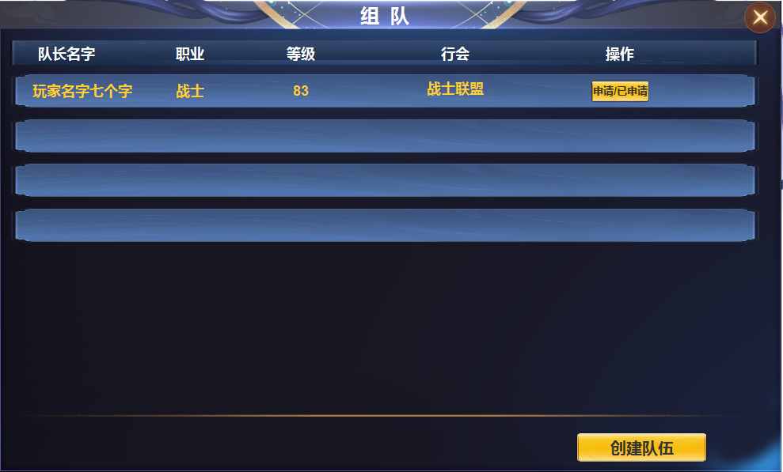
 |  | 1 | 组队界面 |  | 1 | 主界面点击组队列表打开次界面。
 |  | 2 | 页签、按钮 |  |  | ▶ | 打开后显示附近队伍名单。
 |  | 3 | 分割线或UI布局分开 |  | 2 | 列表
 |  | 4 | 按钮 |  |  | ▶ | 区域可上下滑动，点击申请后，按钮变为已申请。被拒绝后按钮变回可申请。
 |  |  |  |  | 3 | 分割线
 |  |  |  |  | 4 | 点击按钮跳转到我的队伍界面

2

3

4

 | 我的队伍界面

1
 |  |  | 美术需求 |  |  | 程序规则

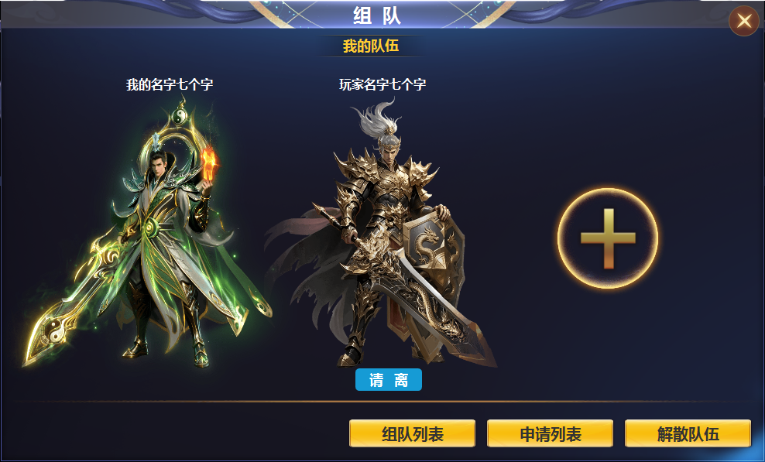
2
 |  | 1 | 主界面、标题 |  | 1 | 主界面点击我的队伍打开界面。
 |  | 2 | 我的队伍标题栏 |  |  | ▶ | 组队列表点击创建队伍打开界面两种方式。
 |  |  | ▶ | 加号按钮、请离按钮。 | 2 | 详情
 |  | 3 | 按钮 |  |  | ▶ | 显示我的队伍、玩家名称、邀请按钮（加号）、请离按钮。
 |  |  |  |  |  | ▶ | 点击邀请按钮弹出邀请二级框
 |  |  |  |  |  | ▶ | 点击请离，踢出队友。
 |  |  |  |  | 3 | 按钮区
 |  |  |  |  |  | ▶ | 点击组队列表打开组队列表窗口
 |  |  |  |  |  | ▶ | 点击申请列表，打开申请二级窗口
 |  |  |  |  |  | ▶ | 点击解散队伍，弹出询问弹窗。确认后解散。

3

 | 申请列表

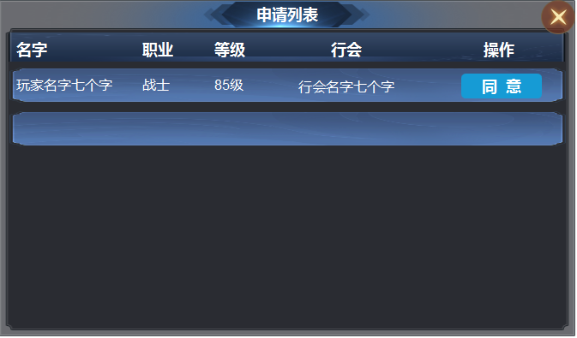
 |  |  | 美术需求 |  |  | 程序规则
 |  |  |  |  | 1 | 申请列表窗口
 |  |  |  |  |  | ▶ | 区域可上下滑动，点击同意后，成员加入队伍。满员后提示：队伍已满员
 |  |  |  |  |  | ▶ | 关闭界面时，不关闭组队界面

 | 邀请列表界面

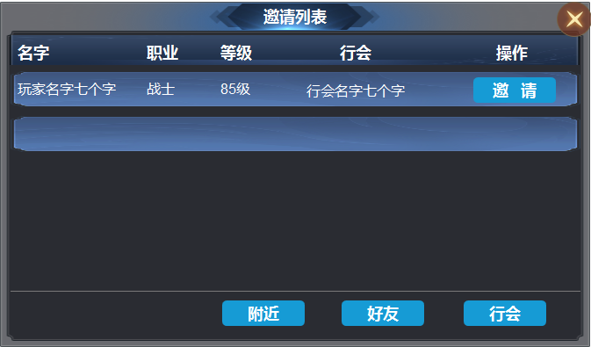
 |  |  | 美术需求 |  |  | 程序规则
 |  |  |  |  | 1邀请列表
 |  |  |  |  |  | ▶ | 区域可上下滑动，点击邀请后给成员发送邀请入队信息。按钮变为/已邀请
 |  |  |  |  |  | ▶ | 下方按钮可以筛选成员。
 |  |  |  |  |  | ▶ | 关闭界面时，不关闭组队界面

参考图

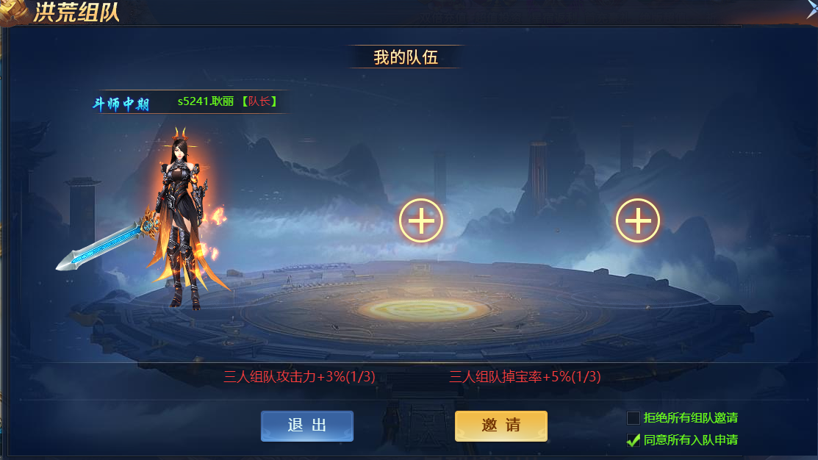
参考图

